US401
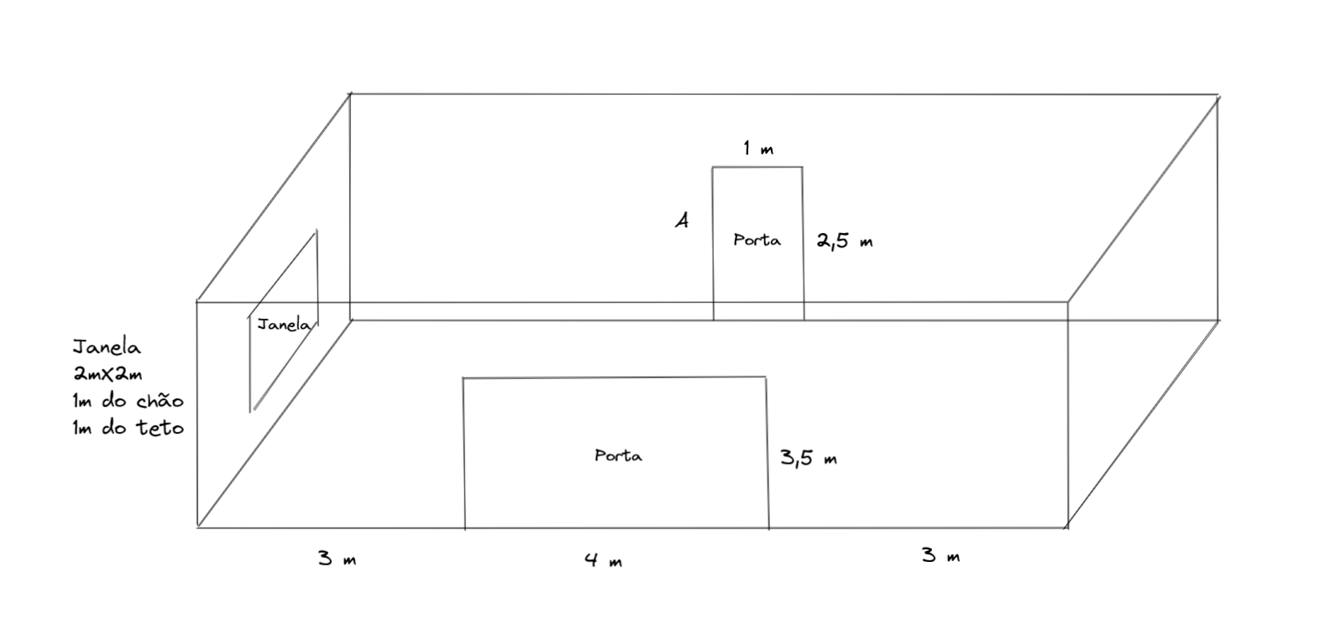
LAPR3 - Projeto Integrador 2022/2023 - FSIAP
Grupo 81

US401 | Croqui da Estrutura


5,1 m

US403
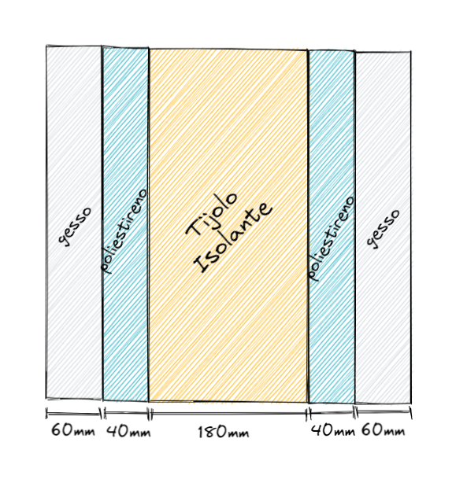
LAPR3 - Projeto Integrador 2022/2023 - FSIAP
Grupo 81

US403 | Conjunto de Materiais das Paredes Interiores

Paredes Interiores

 | Condutividade (W/m.K) | Espessura (mm)
Gesso | 0.25 | 120
Poliestireno | 0.04 | 80
Tijolo Isolante | 0.14 | 180

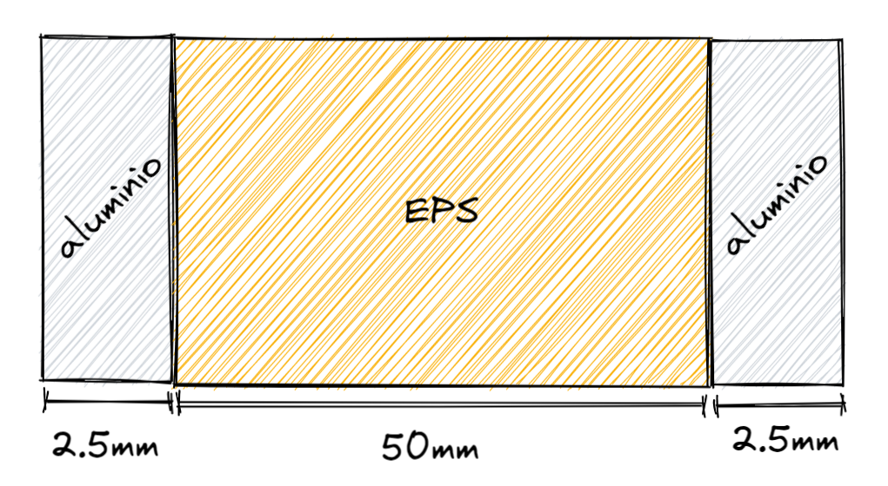
Portas

 | Condutividade (W/m.K) | Espessura (mm)
Poliestireno (EPS) | 0.04 | 50
Aluminio | 204 | 5

